main
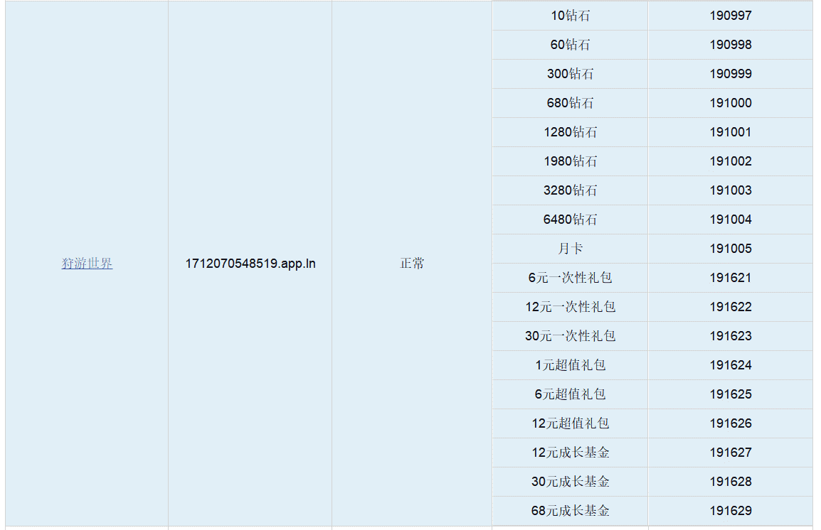
出生配置表 | 易子敬

main | 字段注释
list | 程序读取列表
recharge | 充值配置表

recharge表说明
字段英文名 | 字段中文名 | 字段解释 | 备注
id | id
iosid | iosid | iosid | 跟运营核对
type | 充值类型 | 1单充，2月卡
beizhu | 备注
quantity | 钻石档位 | 购买的钻石数
zuanshitype | 钻石类型 | 1蓝钻，2粉钻
fristpresent | 首充赠送数量
presenttype | 赠送类型 | 1蓝钻，2粉钻，3金币，4物品
presentid | 赠送物品id | 物品id
price | 售价 | 购买该商品的价格（rmb）
discount | 折扣
present | 赠送 | 额外赠送的钻石数
frequency | 赠送次数
icon | 图标
days | 领取天数 | 购买后可领取钻石的天数

androidid | channel_id
androidid | 渠道1id

Chann_Dev = 1; //开发渠道
 | Chann_Huawei = 2; //华为
 | Chann_Uc = 3; //UC
 | Chann_ios = 4; //新动ios
 | Chann_vivo = 5; //vivo
 | Chann_oppo = 6; //oppo
 | Chann_xiaomi = 7; //小米
 | Chann_meizu = 8; //魅族
 | Chann_jinli = 9; //金立
 | Chann_kupai = 10; //酷派
 | Chann_360 = 11; //360
 | Chann_lianxiang = 12; //联想
 | Chann_yyb = 13; //应用宝

 | Chann_quick = 10000; //quicksdk母包
};

